Sheet1
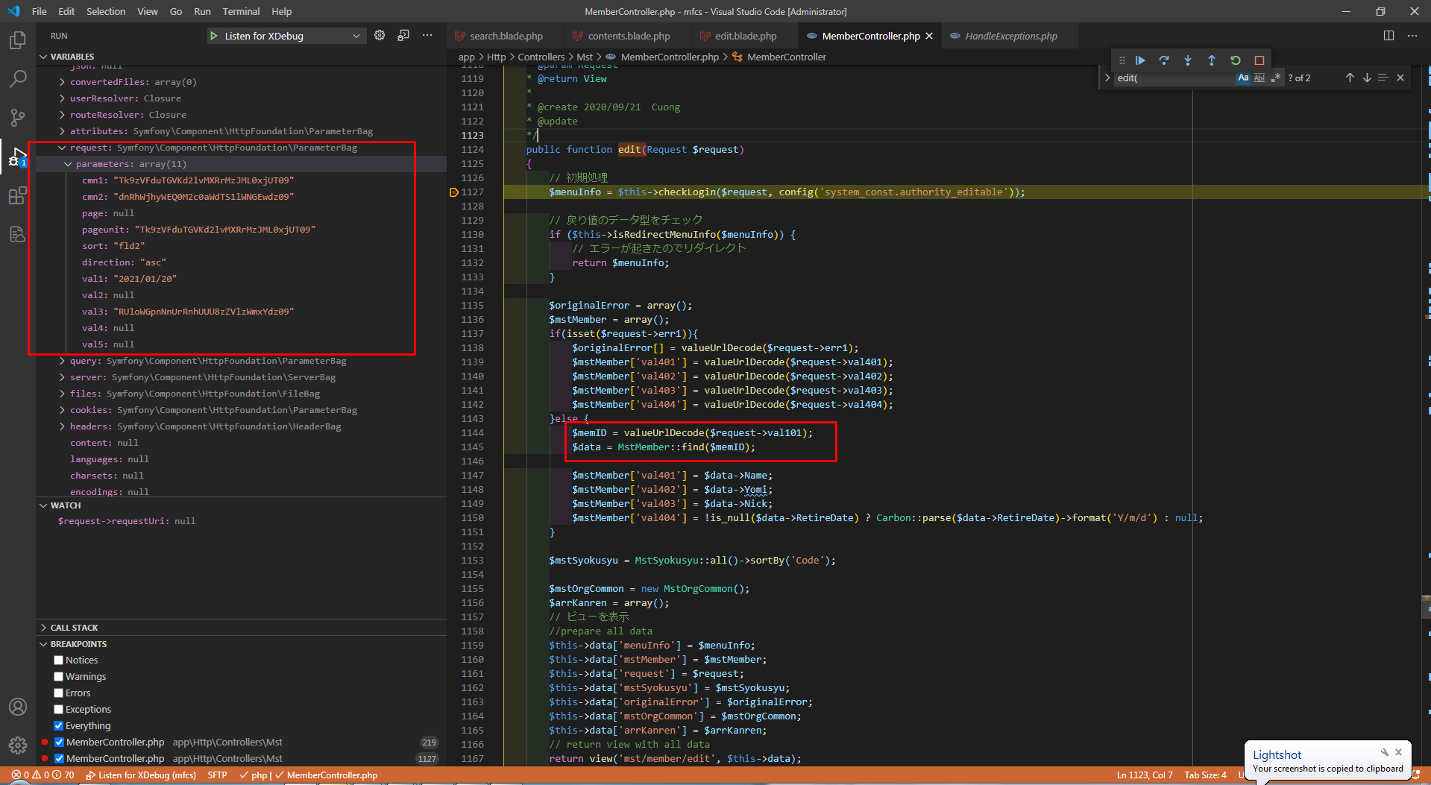
設計書について、val1, val4, val5にはvalueUrlEncodeメソッドで暗号化しません。
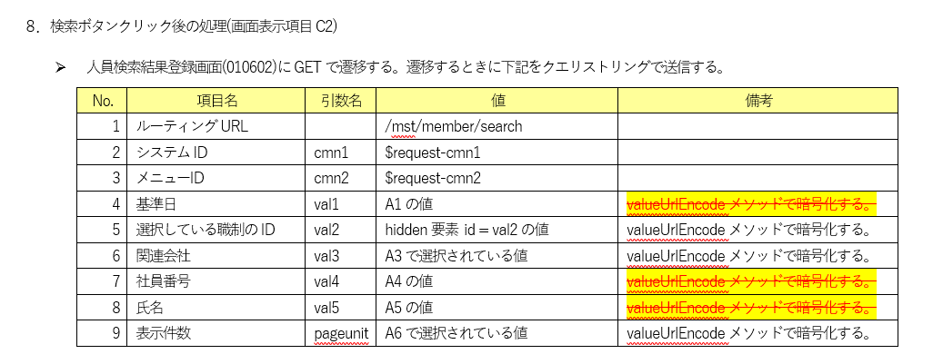

ボタンをクリックする GETで val1,4,5が暗号化されていないrequestを送ります。
以下の項目はユーザーが入力します。valueUrlEncodeメソッドは phpのみで処理しますのでjavascriptで暗号化できません。
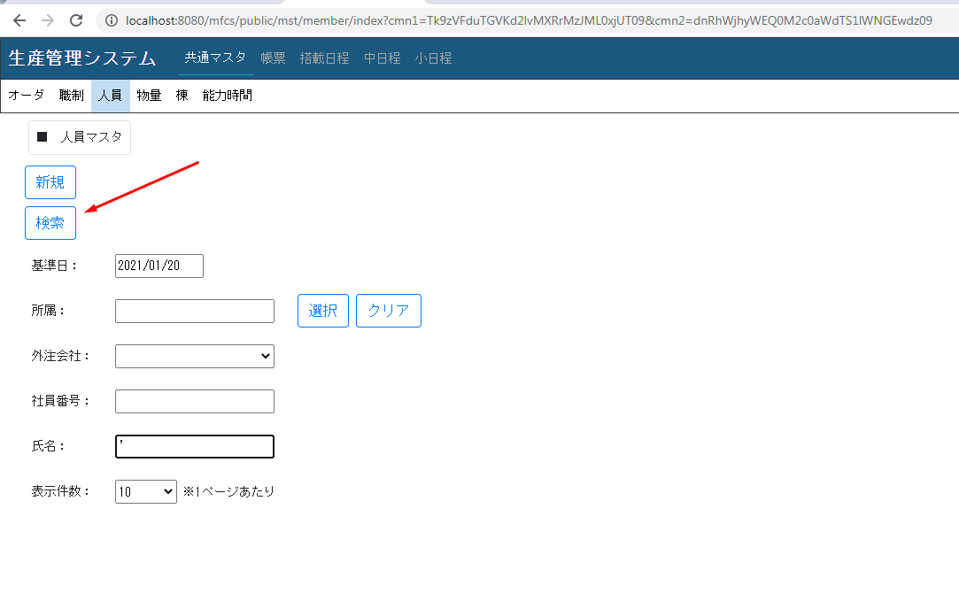

 | 検索画面へGETで遷移する ( URLのval1,4,5が暗号化されていない）

 |  | 編集ボタンをクリックするとgetで requestを送ります. html entityの通りにURLのVal5が表示されます。
 |  | (履歴ボタンを押す場合も同じ問題が発生すると思います。)

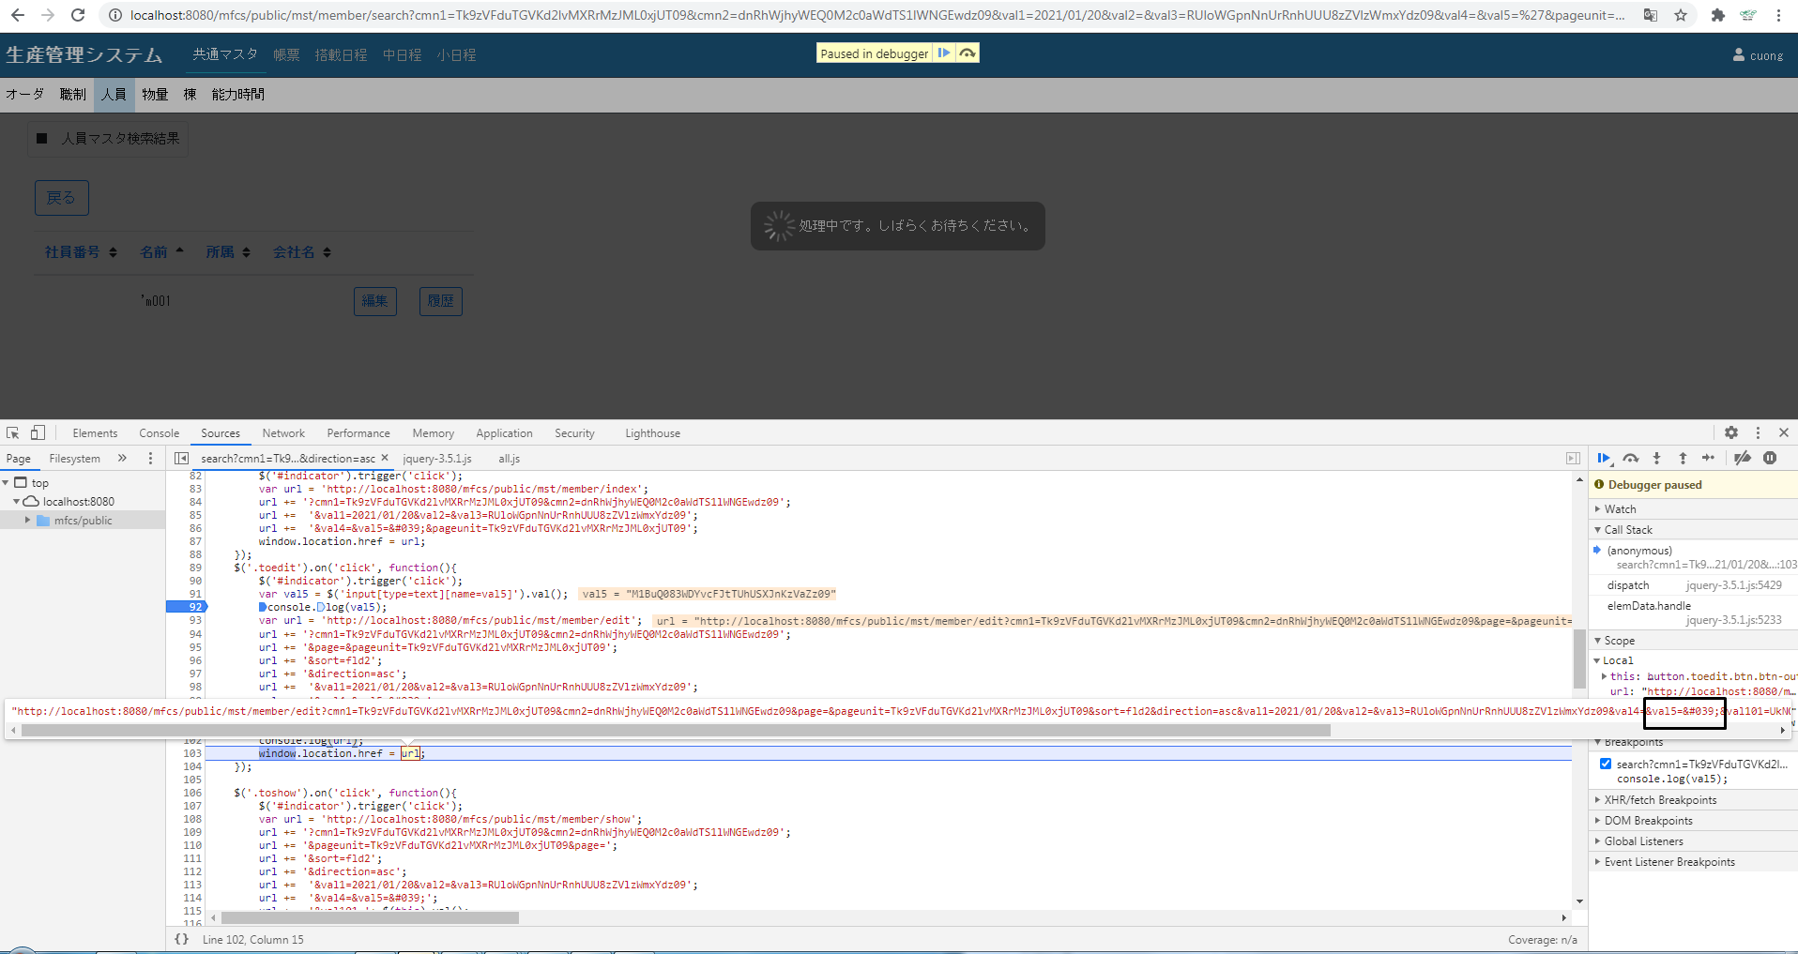

 |  |  | val5から値が取得できないのでrequest->val101も取得できません。→エラーが発生しています。

